상품제안서
샤오미 커뮤터 슬림 초경량 대용량 백팩 가방 | 상품코드: F31512

 |  |  |  |  |  |  | 02-412-0044 | www.easy1.co.kr
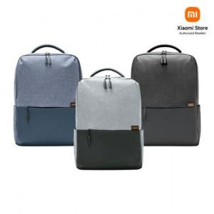

【상세/제작정보】

【인쇄/포장옵션】 | 인쇄불가 / OPP(비닐)

【공급단가】 | 수량 | 50~ | 100~ | 300~ | 500~ | 1,000~
*VAT별도 | 단가 | 29,000원 | 28,500원 | 28,000원 | 27,500원 | 27,000원

【상품 URL】 | http://www.easy1.co.kr/src/goods_detail.php?gdno=31512

